Sheet1
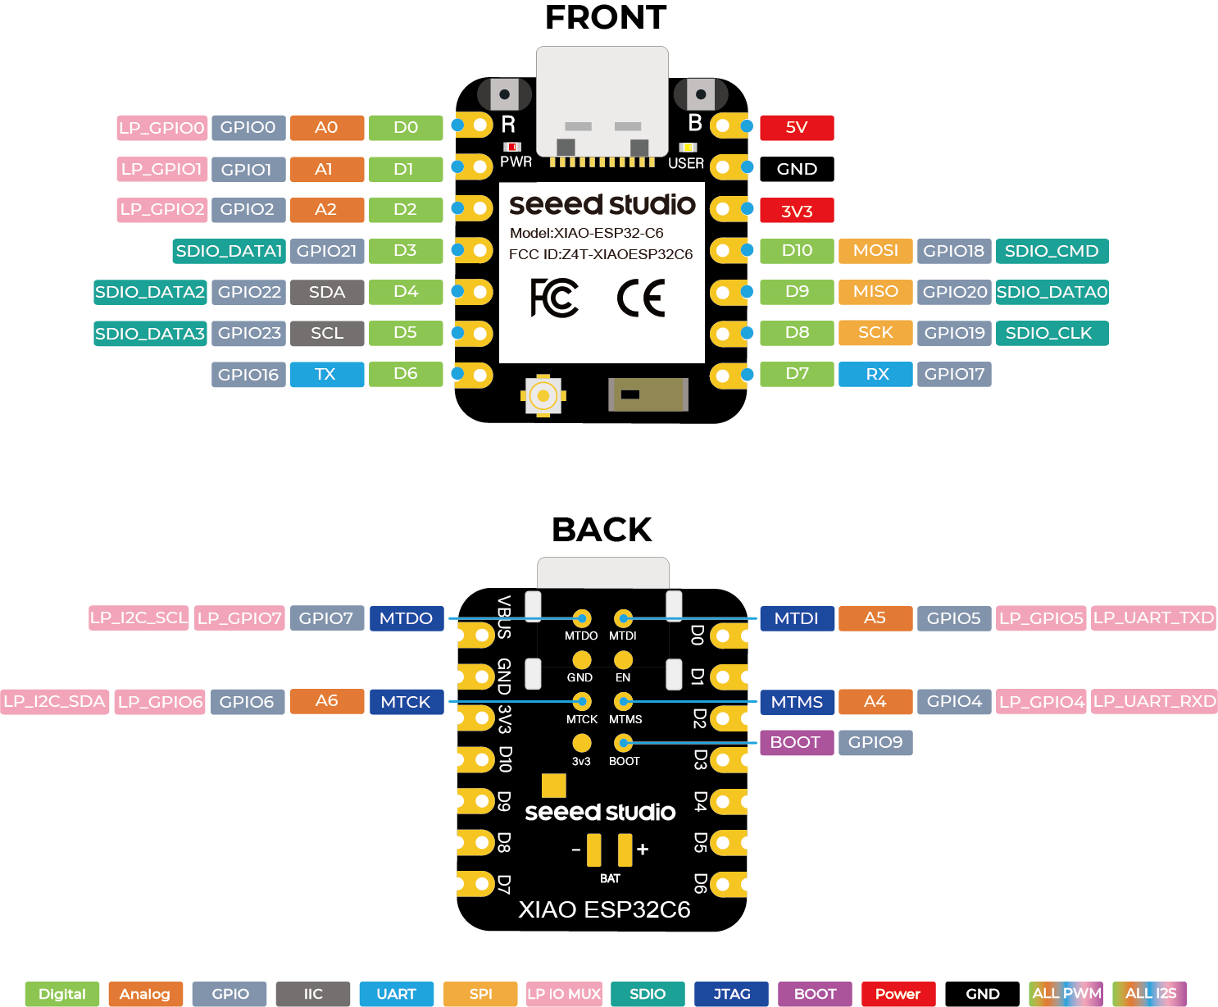
Table 7-2. QFN32 Package Pin Summary
管脚 序号 | 管脚 名称 | 管脚 类型 | 供电 管脚 | 管脚配置 |  | 模拟功能 |  | LP IO MUX 功能 |  | IO MUX 功能 |  |  |  |  |  |  | JTAG | USB | USER LED | LP IO MUX | BOOT
 |  |  |  | 复位时 | 复位后 | 0 | 1 | 0 | 1 | 0 | 类型 | 1 | 类型 | 2 | 类型 |  | GPIO | SDIO | Digital | Analog | IIC
1 | ANT | Analog |  |  |  |  |  |  |  |  |  |  |  |  |  |  | UART | SPI | ALL PWM | ALL I2S
2 | VDDA3P3 | Power
3 | VDDA3P3 | Power
4 | CHIP_PU | Analog |  |  |  |  |  |  |  |  |  |  |  |  |  |  | definition foot | multiplex
5 | VDDPST1 | Power
6 | XTAL_32K_P | IO | VDDPST1 |  |  | XTAL_32K_P | ADC1_CH0 | LP_GPIO0 | LP_UART_DTRN | GPIO0 | I/O/T | GPIO0 | I/O/T |  |  |  | D0 | A0 | GPIO0 | LP_GPIO0 | LP_UART_DTRN
7 | XTAL_32K_N | IO | VDDPST1 |  |  | XTAL_32K_N | ADC1_CH1 | LP_GPIO1 | LP_UART_DSRN | GPIO1 | I/O/T | GPIO1 | I/O/T |  |  |  | D1 | A1 | GPIO1 | LP_GPIO1 | LP_UART_DSRN
8 | GPIO2 | IO | VDDPST1 | IE | IE |  | ADC1_CH2 | LP_GPIO2 | LP_UART_RTSN | GPIO2 | I/O/T | GPIO2 | I/O/T | FSPIQ | I1/O/T |  | D2 | A2 | GPIO2 | LP_GPIO2 | LP_UART_RTSN
9 | GPIO3 | IO | VDDPST1 | IE | IE |  | ADC1_CH3 | LP_GPIO3 | LP_UART_CTSN | GPIO3 | I/O/T | GPIO3 | I/O/T |  |  |  | D11 | A3 | GPIO3 | LP_GPIO3 | LP_UART_CTSN
10 | MTMS | IO | VDDPST1 | IE | IE |  | ADC1_CH4 | LP_GPIO4 | LP_UART_RXD | MTMS | I1 | GPIO4 | I/O/T | FSPIHD | I1/O/T |  | MTMS | A4 | GPIO4 | LP_GPIO4 | LP_UART_RXD
11 | MTDI | IO | VDDPST1 | IE | IE |  | ADC1_CH5 | LP_GPIO5 | LP_UART_TXD | MTDI | I1 | GPIO5 | I/O/T | FSPIWP | I1/O/T |  | MTDI | A5 | GPIO5 | LP_GPIO5 | LP_UART_TXD
12 | MTCK | IO | VDDPST1 |  | IE, WPU |  | ADC1_CH6 | LP_GPIO6 | LP_I2C_SDA | MTCK | I1 | GPIO6 | I/O/T | FSPICLK | I1/O/T |  | MTCK | A6 | GPIO6 | LP_GPIO6 | LP_I2C_SDA
13 | MTDO | IO | VDDPST1 |  | IE |  |  | LP_GPIO7 | LP_I2C_SCL | MTDO | O/T | GPIO7 | I/O/T | FSPID | I1/O/T |  | MTDO |  | GPIO7 | LP_GPIO7 | LP_I2C_SCL
14 | GPIO8 | IO | VDDPST2 | IE | IE |  |  |  |  | GPIO8 | I/O/T | GPIO8 | I/O/T
15 | GPIO9 | IO | VDDPST2 | IE, WPU | IE, WPU |  |  |  |  | GPIO9 | I/O/T | GPIO9 | I/O/T |  |  |  | BOOT
16 | GPIO12 | IO | VDDPST2 |  | IE | USB_D- |  |  |  | GPIO12 | I/O/T | GPIO12 | I/O/T |  |  |  | USB_D-
17 | GPIO13 | IO | VDDPST2 |  | IE, WPU | USB_D+ |  |  |  | GPIO13 | I/O/T | GPIO13 | I/O/T |  |  |  | USB_D+
18 | GPIO14 | IO | VDDPST2 |  | IE |  |  |  |  | GPIO14 | I/O/T | GPIO14 | I/O/T |  |  |  | RF Switch
19 | GPIO15 | IO | VDDPST2 | IE | IE |  |  |  |  | GPIO15 | I/O/T | GPIO15 | I/O/T |  |  |  | USER LED
20 | VDDPST2 | Power
21 | U0TXD | IO | VDDPST2 |  | WPU |  |  |  |  | U0TXD | O | GPIO16 | I/O/T | FSPICS0 | I1/O/T |  | D6 | TX | GPIO16
22 | U0RXD | IO | VDDPST2 |  | IE, WPU |  |  |  |  | U0RXD | I1 | GPIO17 | I/O/T | FSPICS1 | O/T |  | D7 | RX | GPIO17
23 | SDIO_CMD | IO | VDDPST2 | WPU | IE |  |  |  |  | SDIO_CMD | I1/O/T | GPIO18 | I/O/T | FSPICS2 | O/T |  | D10 | MOSI | GPIO18 | SDIO_CMD
24 | SDIO_CLK | IO | VDDPST2 | WPU | IE |  |  |  |  | SDIO_CLK | I1 | GPIO19 | I/O/T | FSPICS3 | O/T |  | D8 | SCK | GPIO19 | SDIO_CLK
25 | SDIO_DATA0 | IO | VDDPST2 | WPU | IE |  |  |  |  | SDIO_DATA0 | I1/O/T | GPIO20 | I/O/T | FSPICS4 | O/T |  | D9 | MISO | GPIO20 | SDIO_DATA0
26 | SDIO_DATA1 | IO | VDDPST2 | WPU | IE |  |  |  |  | SDIO_DATA1 | I1/O/T | GPIO21 | I/O/T | FSPICS5 | O/T |  | D3 |  | GPIO21 | SDIO_DATA1
27 | SDIO_DATA2 | IO | VDDPST2 | WPU | IE |  |  |  |  | SDIO_DATA2 | I1/O/T | GPIO22 | I/O/T |  |  |  | D4 | SDA | GPIO22 | SDIO_DATA2
28 | SDIO_DATA3 | IO | VDDPST2 | WPU | IE |  |  |  |  | SDIO_DATA3 | I1/O/T | GPIO23 | I/O/T |  |  |  | D5 | SCL | GPIO23 | SDIO_DATA3
29 | VDDA1 | Power
30 | XTAL_N | Analog
31 | XTAL_P | Analog
32 | VDDA2 | Power
33 | GND | Power

ESP32C6FN4-QFN32 Package Pinout Overview
管脚 序号 | 管脚 名称 | 管脚 类型 1 | 供电 管脚 3-5 | 管脚配置 6,7 |  | 管脚功能 1,2
 |  |  |  | 复位时 | 复位后 | IO MUX | LP IO MUX | 模拟
1 | ANT | 模拟
2 | VDDA3P3 | 电源
3 | VDDA3P3 | 电源 |  |  |  |  |  |  | Table 2-4. QFN32 IO MUX Pin Functions
4 | CHIP_PU | 模拟 | VDDPST1 |  |  |  |  |  | 管脚 序号 | IO MUX / GPIO 名称 | IO MUX 功能
5 | VDDPST1 | 电源 |  |  |  |  |  |  |  |  | 0 | 类型 | 1 | 类型 | 2 | 类型
6 | XTAL_32K_P | IO | VDDPST1 |  |  | IO MUX | LP IO MUX | Analog | 6 | GPIO0 | GPIO0 | I/O/T | GPIO0 | I/O/T
7 | XTAL_32K_N | IO | VDDPST1 |  |  | IO MUX | LP IO MUX | Analog | 7 | GPIO1 | GPIO1 | I/O/T | GPIO1 | I/O/T
8 | GPIO2 | IO | VDDPST1 | IE | IE | IO MUX | LP IO MUX | Analog | 8 | GPIO2 | GPIO2 | I/O/T | GPIO2 | I/O/T | FSPIQ | I1/O/T
9 | GPIO3 | IO | VDDPST1 | IE | IE | IO MUX | LP IO MUX | Analog | 9 | GPIO3 | GPIO3 | I/O/T | GPIO3 | I/O/T
10 | MTMS | IO | VDDPST1 | IE | IE | IO MUX | LP IO MUX | Analog | 10 | GPIO4 | MTMS | I1 | GPIO4 | I/O/T | FSPIHD | I1/O/T
11 | MTDI | IO | VDDPST1 | IE | IE | IO MUX | LP IO MUX | Analog | 11 | GPIO5 | MTDI | I1 | GPIO5 | I/O/T | FSPIWP | I1/O/T
12 | MTCK | IO | VDDPST1 |  | IE, WPU 6 | IO MUX | LP IO MUX | Analog | 12 | GPIO6 | MTCK | I1 | GPIO6 | I/O/T | FSPICLK | I1/O/T
13 | MTDO | IO | VDDPST1 |  | IE | IO MUX | LP IO MUX |  | 13 | GPIO7 | MTDO | O/T | GPIO7 | I/O/T | FSPID | I1/O/T
14 | GPIO8 | IO | VDDPST2 | IE | IE | IO MUX |  |  | 14 | GPIO8 | GPIO8 | I/O/T | GPIO8 | I/O/T
15 | GPIO9 | IO | VDDPST2 | IE, WPU | IE, WPU | IO MUX |  |  | 15 | GPIO9 | GPIO9 | I/O/T | GPIO9 | I/O/T
16 | GPIO12 | IO | VDDPST2 |  | IE | IO MUX |  | Analog | 16 | GPIO12 | GPIO12 | I/O/T | GPIO12 | I/O/T
17 | GPIO13 | IO | VDDPST2 | USB_PU | IE, USB_PU | IO MUX |  | Analog | 17 | GPIO13 | GPIO13 | I/O/T | GPIO13 | I/O/T
18 | GPIO14 | IO | VDDPST2 |  | IE | IO MUX |  |  | 18 | GPIO14 | GPIO14 | I/O/T | GPIO14 | I/O/T
19 | GPIO15 | IO | VDDPST2 | IE | IE | IO MUX |  |  | 19 | GPIO15 | GPIO15 5b | I/O/T | GPIO15 | I/O/T
20 | VDDPST2 | 电源
21 | U0TXD | IO | VDDPST2 |  | WPU 7 | IO MUX |  |  | 21 | GPIO16 | U0TXD | O | GPIO16 | I/O/T | FSPICS0 | I1/O/T
22 | U0RXD | IO | VDDPST2 |  | IE, WPU | IO MUX |  |  | 22 | GPIO17 | U0RXD | I1 | GPIO17 | I/O/T | FSPICS1 | O/T
23 | SDIO_CMD | IO | VDDPST2 | WPU | IE | IO MUX |  |  | 23 | GPIO18 | SDIO_CMD | I1/O/T | GPIO18 | I/O/T | FSPICS2 | O/T
24 | SDIO_CLK | IO | VDDPST2 | WPU | IE | IO MUX |  |  | 24 | GPIO19 | SDIO_CLK | I1 | GPIO19 | I/O/T | FSPICS3 | O/T
25 | SDIO_DATA0 | IO | VDDPST2 | WPU | IE | IO MUX |  |  | 25 | GPIO20 | SDIO_DATA0 | I1/O/T | GPIO20 | I/O/T | FSPICS4 | O/T
26 | SDIO_DATA1 | IO | VDDPST2 | WPU | IE | IO MUX |  |  | 26 | GPIO21 | SDIO_DATA1 | I1/O/T | GPIO21 | I/O/T | FSPICS5 | O/T
27 | SDIO_DATA2 | IO | VDDPST2 | WPU | IE | IO MUX |  |  | 27 | GPIO22 | SDIO_DATA2 | I1/O/T | GPIO22 | I/O/T
28 | SDIO_DATA3 | IO | VDDPST2 | WPU | IE | IO MUX |  |  | 28 | GPIO23 | SDIO_DATA3 | I1/O/T | GPIO23 | I/O/T
29 | VDDA1 | 电源
30 | XTAL_N | 模拟
31 | XTAL_P | 模拟
32 | VDDA2 | 电源
33 | GND | 电源

